Impreso de Licencias

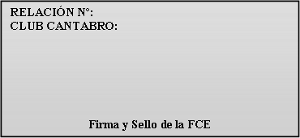
C-00/17

Fecha: 01-01-2017

 |  |  | Licencia 1 mes 2018

 |  |  | (Sólo cursos registrados en FCE)

CLUB O ENTIDAD: |  |  |  |  |  | 
DOMICILIO CLUB:
C.P. |  | POBLACION:
FECHA: |  |  | SOLICITUD:

A: España B: Europa B1 : Todo el Mundo
 |  | Termina de rellenar la Cabecera

 |  | Introduce la Fecha de la Solicitud
 |  |  |  |  |  | Firma y sello del club

DNI/NIF | NOMBRE | APELLIDOS |  | FECHA NAC. | DIRECCION | C.P. | POBLACION | Sexo (H/M) | CAT | Mes

 |  |  |  |  |  |  |  |  |  | Inicio | Fin

CATEGORIAS DE LICENCIAS (Se pondrán las siguientes abreviaturas):
INF = INFANTILES (hasta 13 años) JUV = JUVENILES (de 14 a 17 años) MAY = MAYORES (de 18 en adelante)

 |  |  |  | FEDERACIÓN CANTABRA DE ESPELEOLOGÍA

DNI/NIF | NOMBRE | APELLIDOS |  | FECHA NAC. | DIRECCION | C.P. | POBLACION | Sexo (H/M) | CAT | Fin de semana

 |  |  |  |  |  |  |  |  |  | Inicio | Fin

